Resumen
VEHICULOS UNICOS ATENDIDOS · RENTAEQUIPOS LEASING PERU S.A.
Junio - Agosto 2026 · Datos disponibles hasta el 20/08/2026 · Cada vehiculo cuenta 1 sola vez, el dia de su primer ingreso

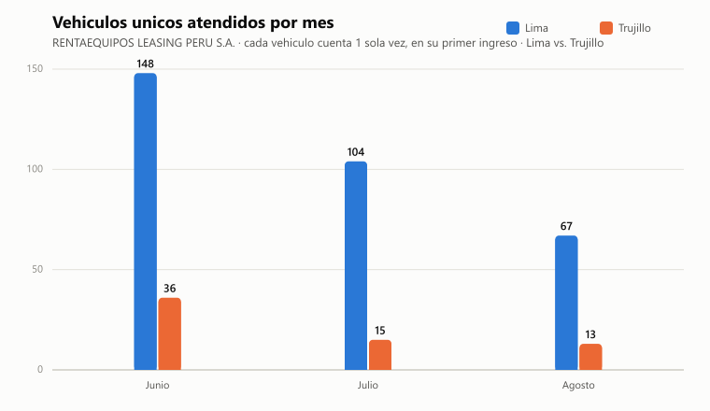
Total vehiculos unicos (3 meses) | Lima | Trujillo | Promedio diario | Promedio diario Lima | Promedio diario Trujillo
383 | 319 | 64 | 6.1 | 5.1 | 1.0

Mes | Lima | Trujillo | Total
Junio | 148 | 36 | 184
Julio | 104 | 15 | 119
Agosto | 67 | 13 | 80
TOTAL | 319 | 64 | 383

Metodologia:
- Cada vehiculo (placa) cuenta UNA SOLA VEZ en todo el reporte: el dia que aparece aqui es el dia de su PRIMER ingreso en el trimestre.
- Si el vehiculo regresa despues (otro dia u otro mes), esa visita NO se vuelve a contar en el diario ni en el total (para ver cuantas veces regreso cada uno, ver la columna "Ingresos (OT)" en la hoja "Placas unicas").
- Por eso el TOTAL de este resumen (383) es exactamente igual al total de la hoja "Placas unicas" (383).
- "Promedio diario" = total entre 63 dias con actividad en el periodo (jun-ago); el promedio por sede usa el mismo denominador, por eso Lima + Trujillo suman el promedio total.
- Fecha de referencia: fecha de apertura de la orden de trabajo (OT), para el cliente RENTAEQUIPOS LEASING PERU S.A.
- Datos extraidos directamente de la base de datos de facturacion (orden_trabajo) al corte indicado arriba.

Junio 2026
VEHICULOS NUEVOS POR DIA · JUNIO 2026
RENTAEQUIPOS LEASING PERU S.A. · dia del primer ingreso de cada vehiculo en el trimestre

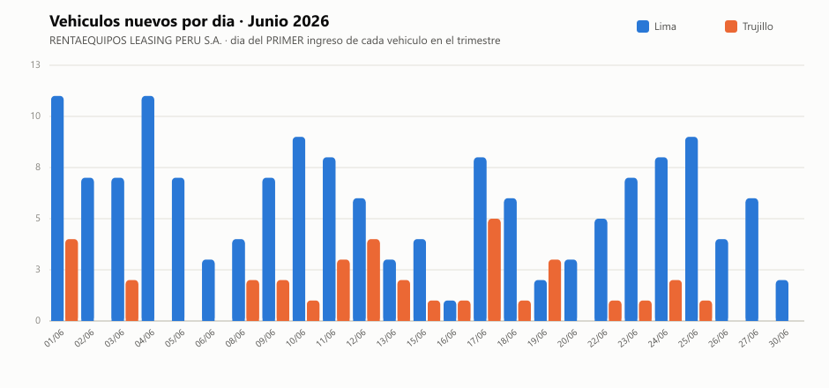
Fecha | Lima | Trujillo | Total
01/06 | 11 | 4 | 15
02/06 | 7 |  | 7
03/06 | 7 | 2 | 9
04/06 | 11 |  | 11
05/06 | 7 |  | 7
06/06 | 3 |  | 3
08/06 | 4 | 2 | 6
09/06 | 7 | 2 | 9
10/06 | 9 | 1 | 10
11/06 | 8 | 3 | 11
12/06 | 6 | 4 | 10
13/06 | 3 | 2 | 5
15/06 | 4 | 1 | 5
16/06 | 1 | 1 | 2
17/06 | 8 | 5 | 13
18/06 | 6 | 1 | 7
19/06 | 2 | 3 | 5
20/06 | 3 |  | 3
22/06 | 5 | 1 | 6
23/06 | 7 | 1 | 8
24/06 | 8 | 2 | 10
25/06 | 9 | 1 | 10
26/06 | 4 |  | 4
27/06 | 6 |  | 6
30/06 | 2 |  | 2
TOTAL | 148 | 36 | 184

Julio 2026
VEHICULOS NUEVOS POR DIA · JULIO 2026
RENTAEQUIPOS LEASING PERU S.A. · dia del primer ingreso de cada vehiculo en el trimestre

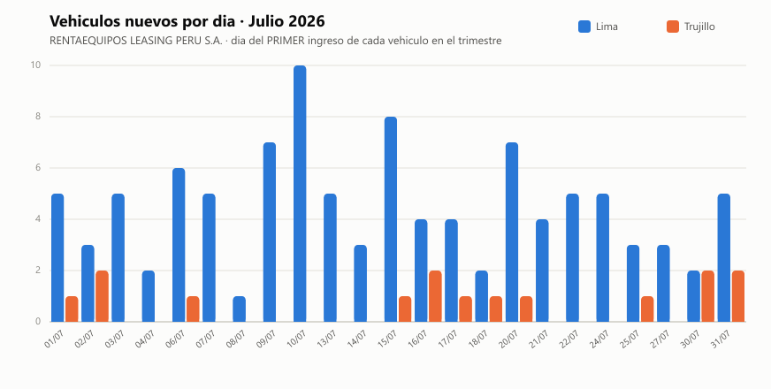
Fecha | Lima | Trujillo | Total
01/07 | 5 | 1 | 6
02/07 | 3 | 2 | 5
03/07 | 5 |  | 5
04/07 | 2 |  | 2
06/07 | 6 | 1 | 7
07/07 | 5 |  | 5
08/07 | 1 |  | 1
09/07 | 7 |  | 7
10/07 | 10 |  | 10
13/07 | 5 |  | 5
14/07 | 3 |  | 3
15/07 | 8 | 1 | 9
16/07 | 4 | 2 | 6
17/07 | 4 | 1 | 5
18/07 | 2 | 1 | 3
20/07 | 7 | 1 | 8
21/07 | 4 |  | 4
22/07 | 5 |  | 5
24/07 | 5 |  | 5
25/07 | 3 | 1 | 4
27/07 | 3 |  | 3
30/07 | 2 | 2 | 4
31/07 | 5 | 2 | 7
TOTAL | 104 | 15 | 119

Agosto 2026
VEHICULOS NUEVOS POR DIA · AGOSTO 2026
RENTAEQUIPOS LEASING PERU S.A. · dia del primer ingreso de cada vehiculo en el trimestre

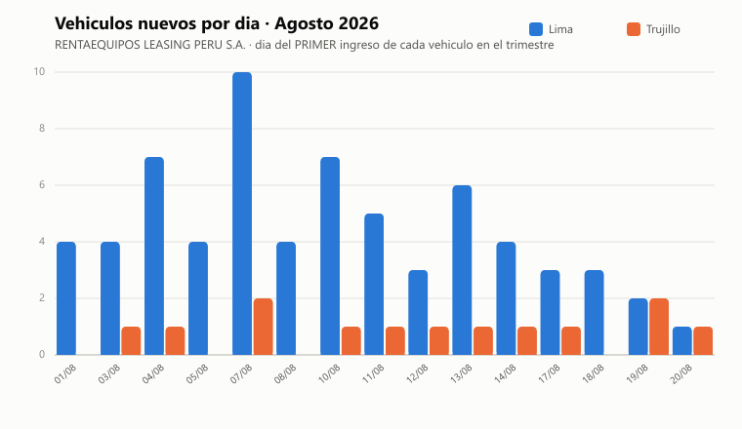
Fecha | Lima | Trujillo | Total
01/08 | 4 |  | 4
03/08 | 4 | 1 | 5
04/08 | 7 | 1 | 8
05/08 | 4 |  | 4
07/08 | 10 | 2 | 12
08/08 | 4 |  | 4
10/08 | 7 | 1 | 8
11/08 | 5 | 1 | 6
12/08 | 3 | 1 | 4
13/08 | 6 | 1 | 7
14/08 | 4 | 1 | 5
17/08 | 3 | 1 | 4
18/08 | 3 |  | 3
19/08 | 2 | 2 | 4
20/08 | 1 | 1 | 2
TOTAL | 67 | 13 | 80

